6
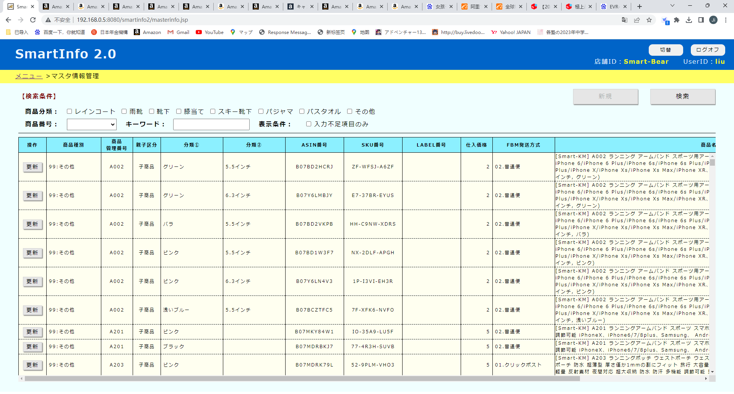

暂定商品重新讨论一下怎么做
1，调查一下现在的状态
2，做一个小的说明资料，明确一下做法
3，把暂定商品的功能做出来

10
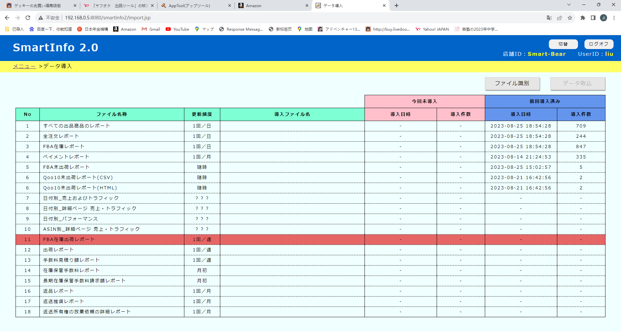

合成一个

12
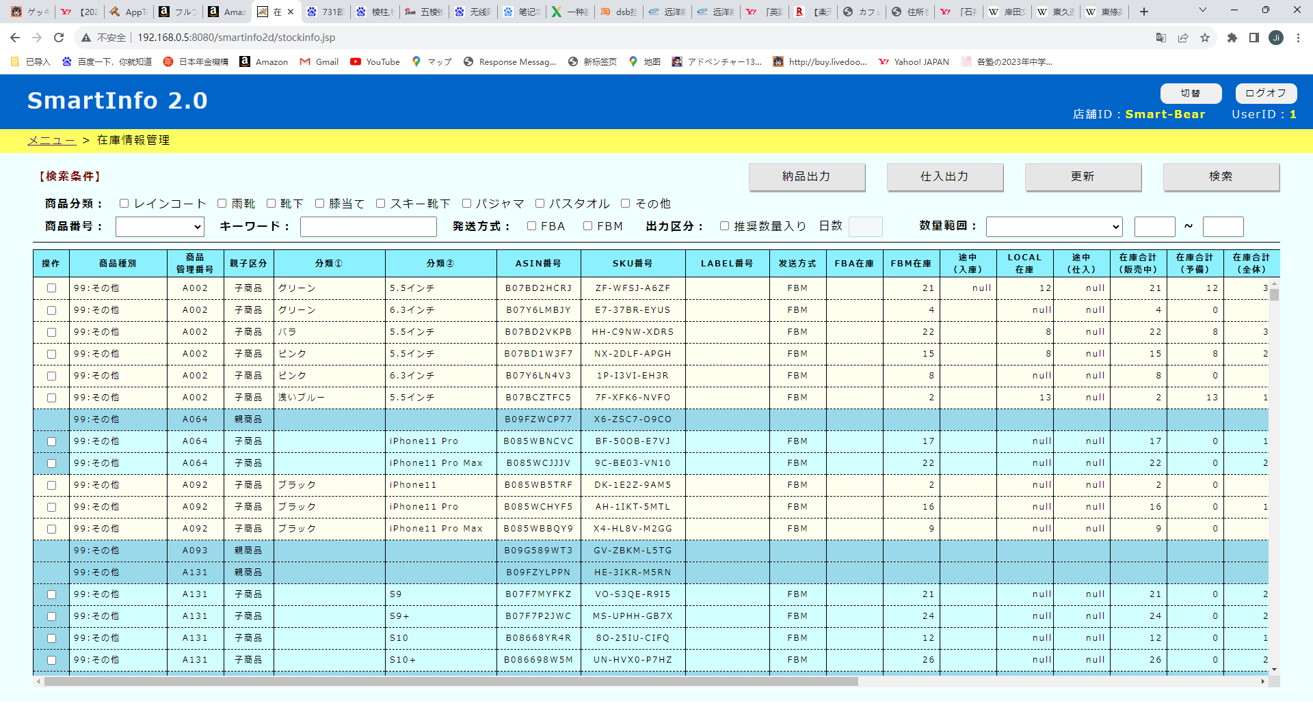

图标变更

16
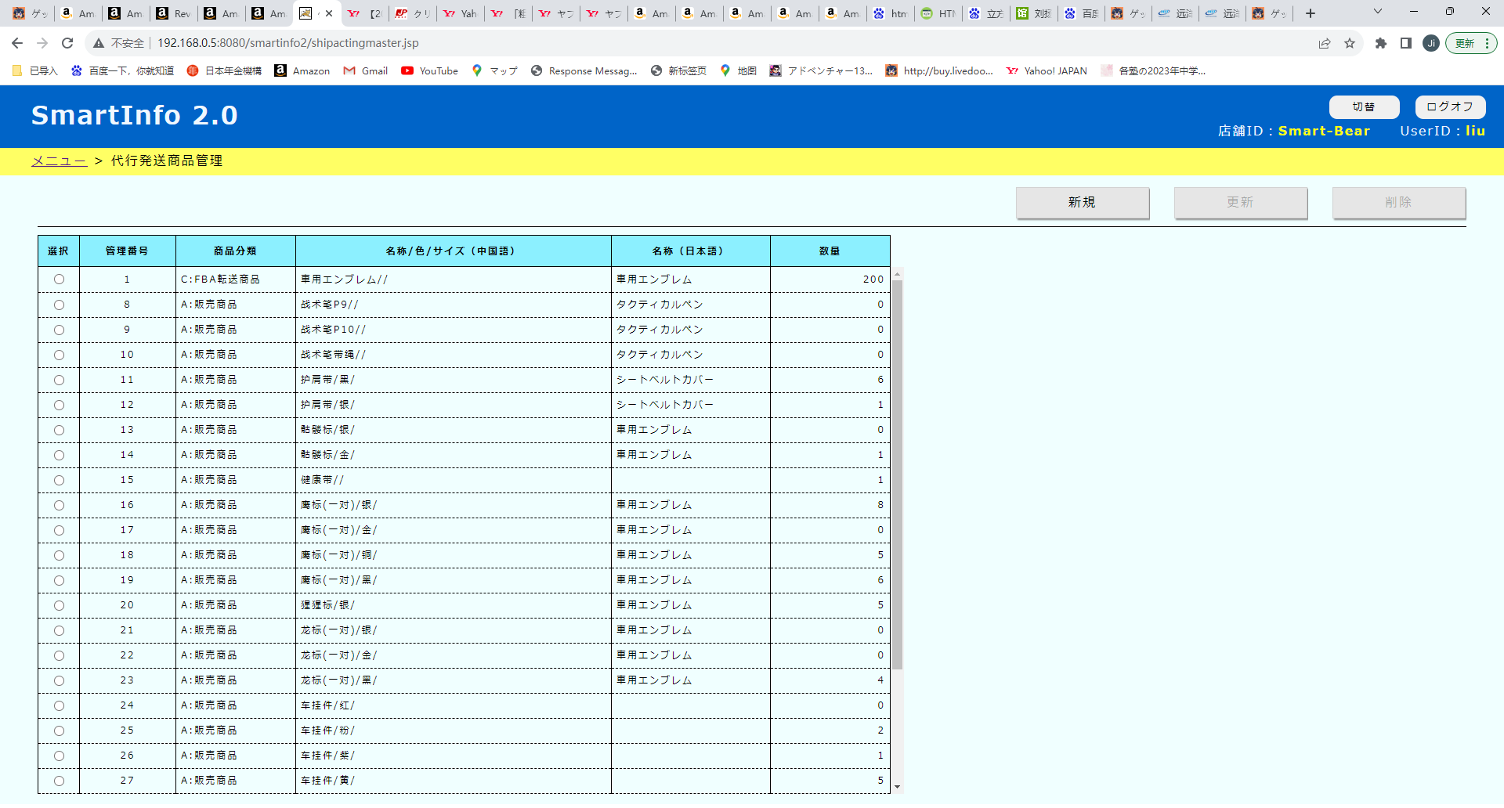

后面的斜线不表示

0件变灰

18
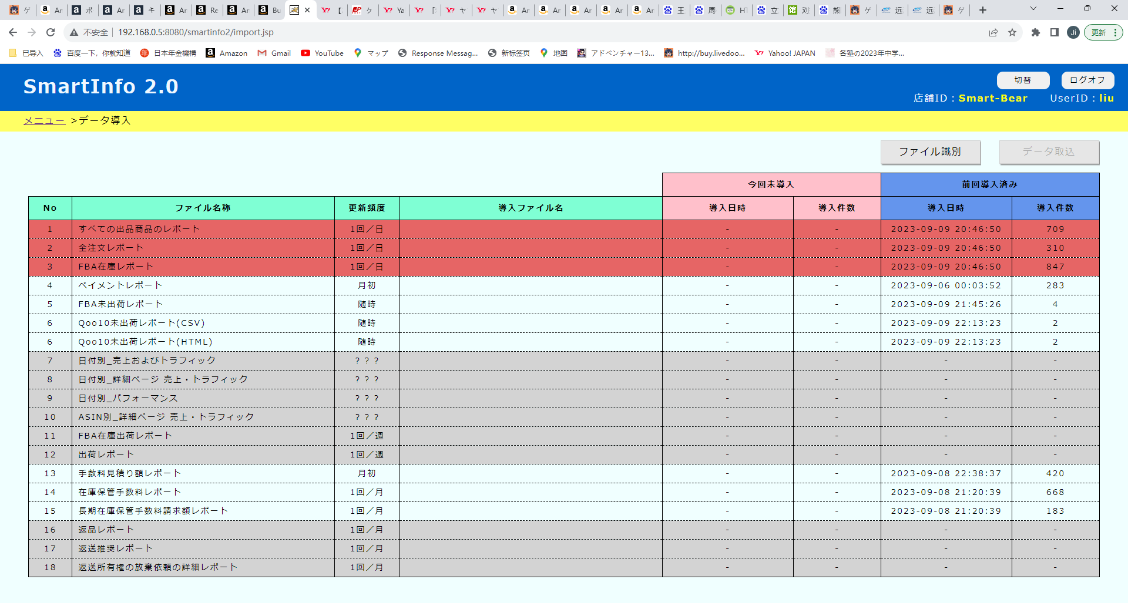

19 広告明細費用レポート

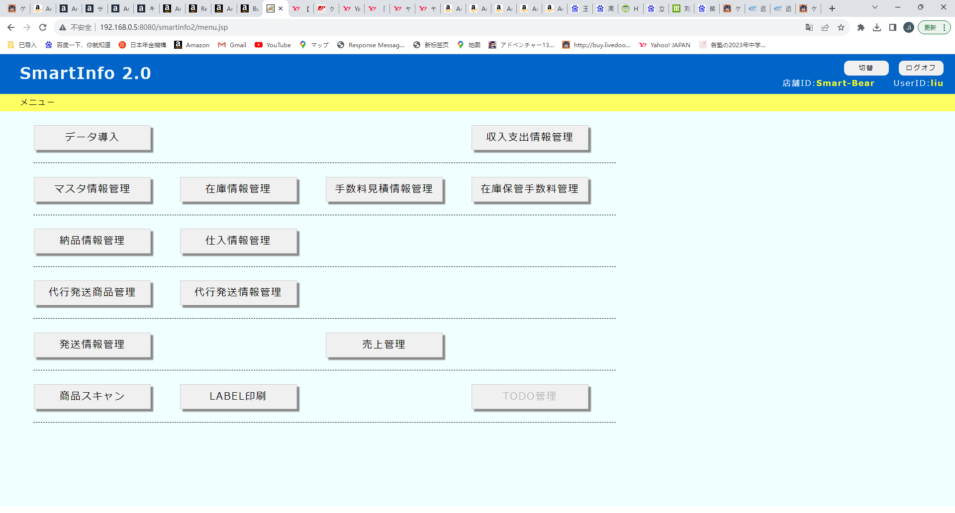

商品別広告情報管理

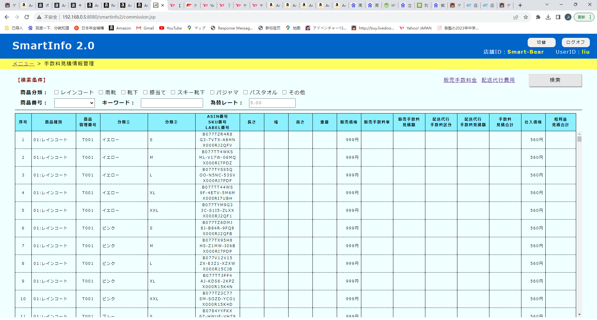

◎ 概要 ◎詳細

年月：

年月
キャンペーン名
広告グループ名
インプレッション
クリック
広告費用

19
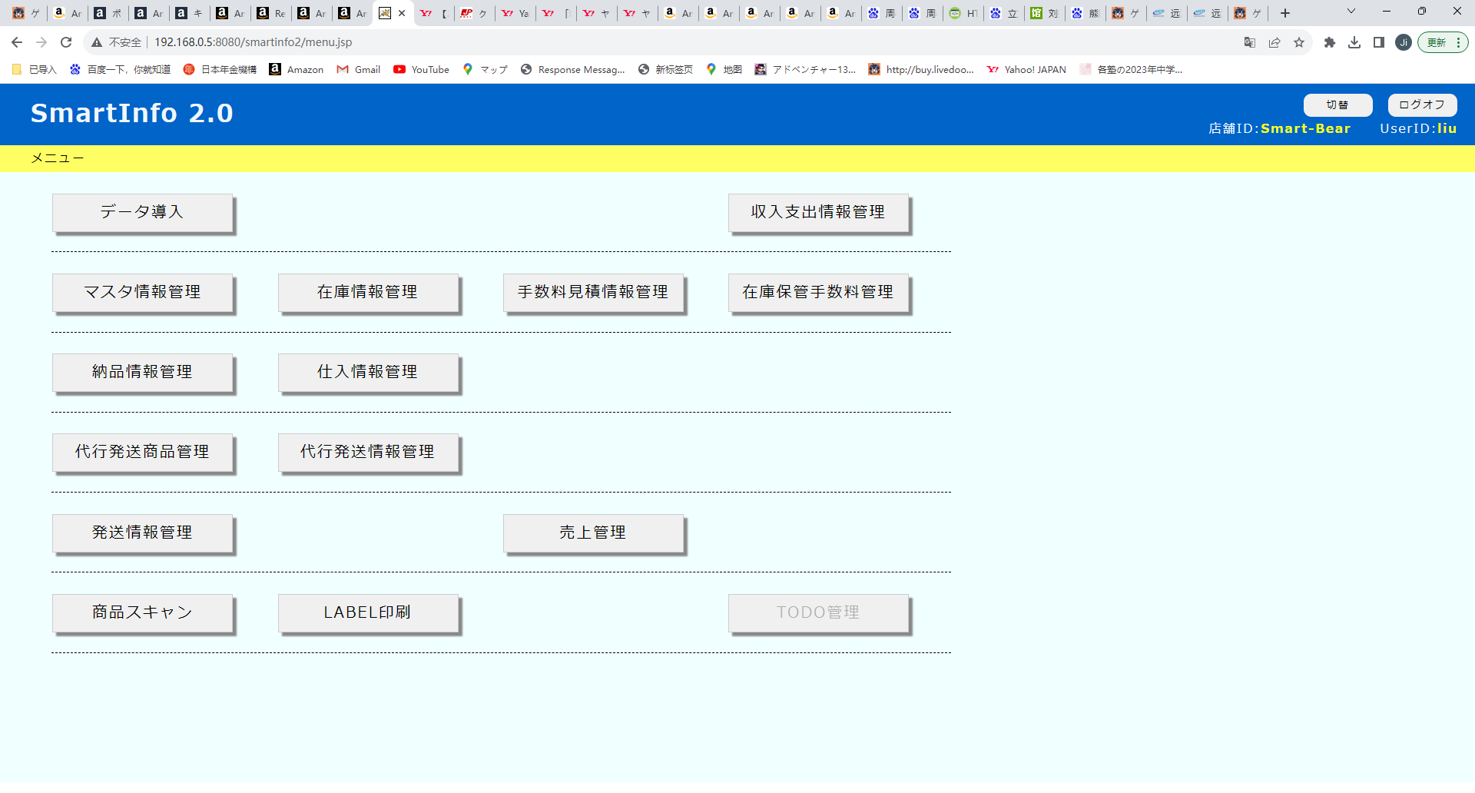

商品別売上管理

ASIN番号：
年月：
下拉列表

年月
注文数量
注文粗利益
広告費用
FBA入庫料金
FBA保管料金
FBA作業料金
返品損失金額
純利益

24
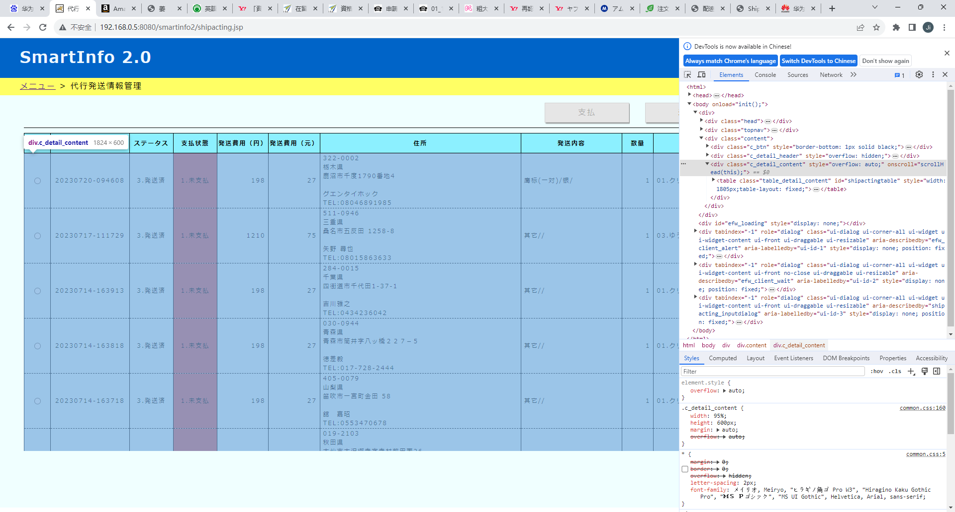

有的画面下面留白过大
.c_detail_content 设成固定的600px
有些画面上面没有检索条件，所以导致留白过大
能不能考虑固定留白的高度
以下两种显示器都能显示相同高度的留白
1920*1080，1920*1200

30
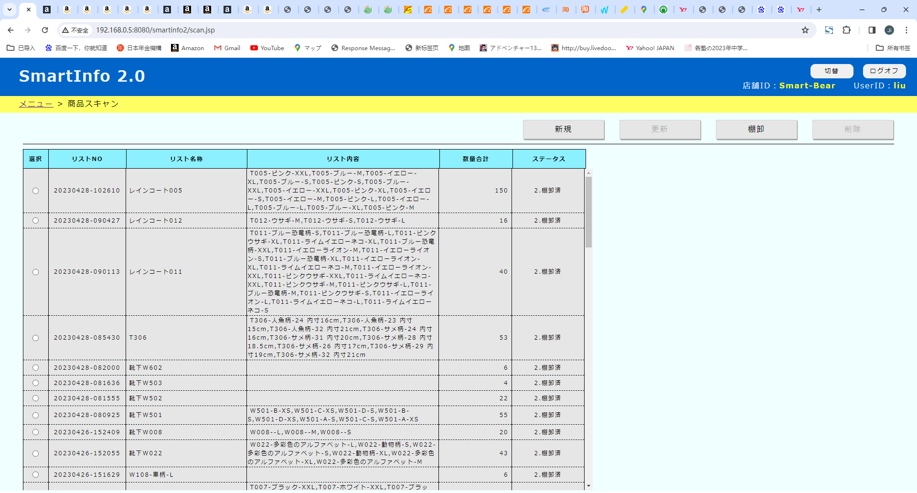

增加一个【入庫】按钮
选中一条数据后，变成可以点击状态
点击以后，列表的商品数量计入Local在库数量

32
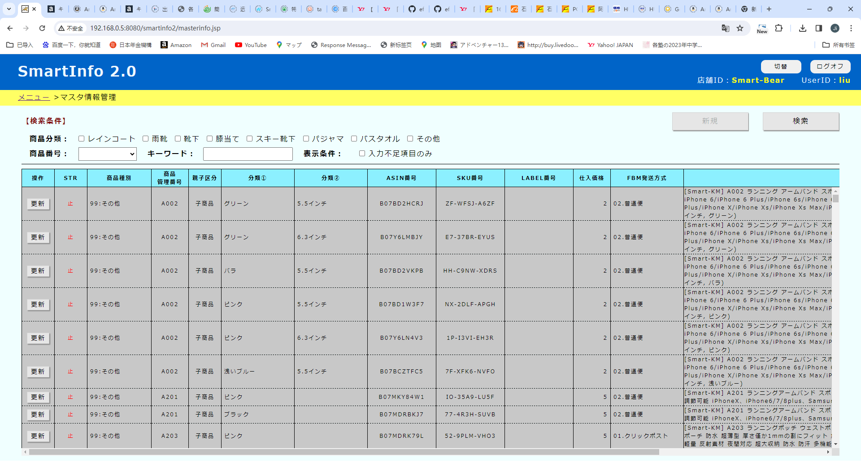

插入一个检索条件，仕入先 （下拉列表）
01.恩氏製衣
02.両匹狼
03.星峰製衣
99.その他
选99的时候，除了01，02，03以外的（包括空白的）都显示出来

插入一个项目，仕入先

33
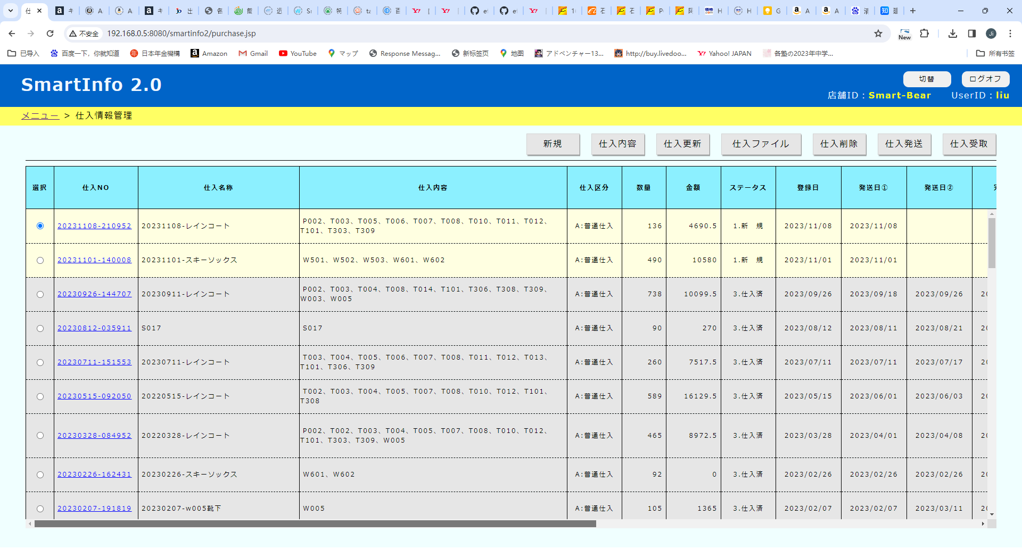

加一个按钮
【IVファイル】
点击按钮，输出文件，模板用INVOICE_LIST.xlsx

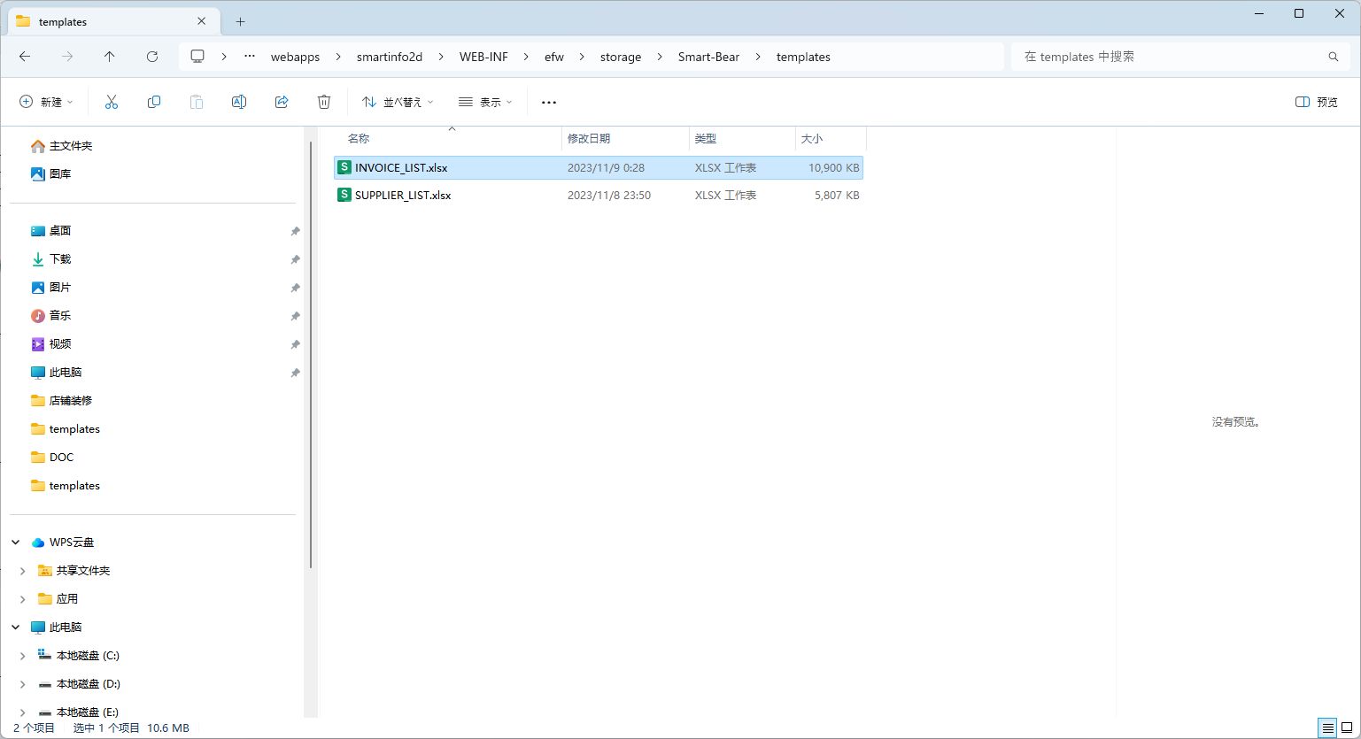

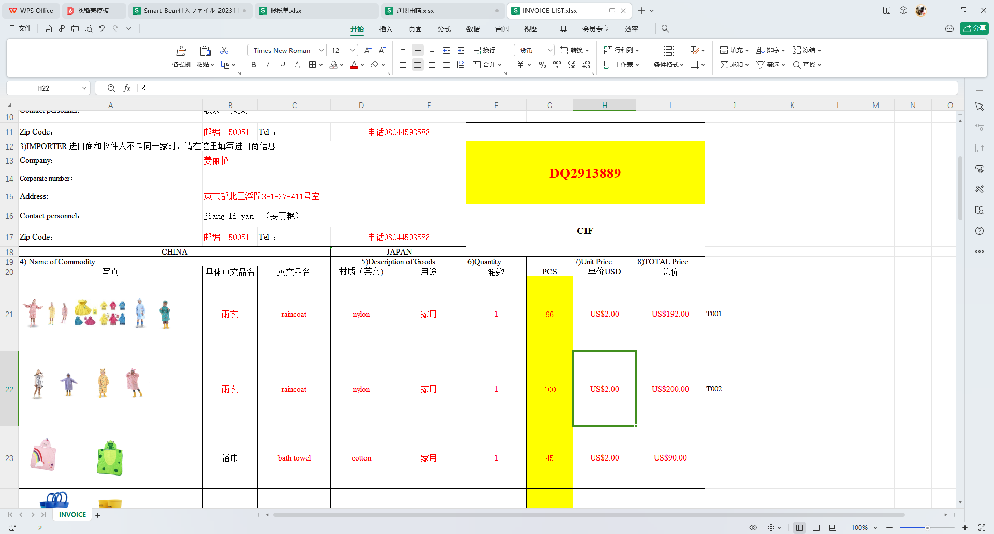

只输出黄色部分
其他部分不变

1 ，这里输出追迹番号

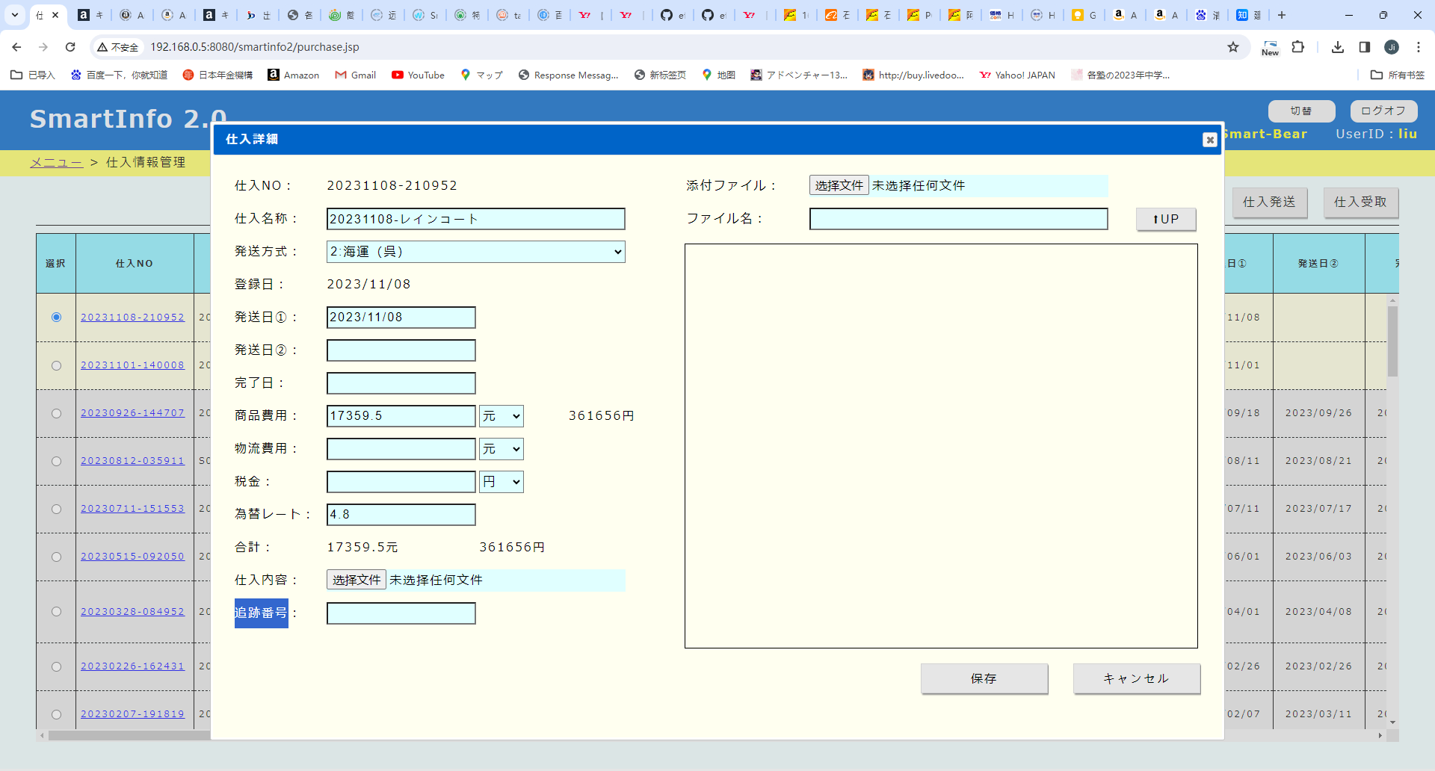

2 ，这里以商品管理番号为单位，输出仕入数量
J列是商品管理番号，未来会变成白色字，让人不容易发现
多余的行删除掉

目前模板还没有做好，商品还不全，未来会追加完整。

34
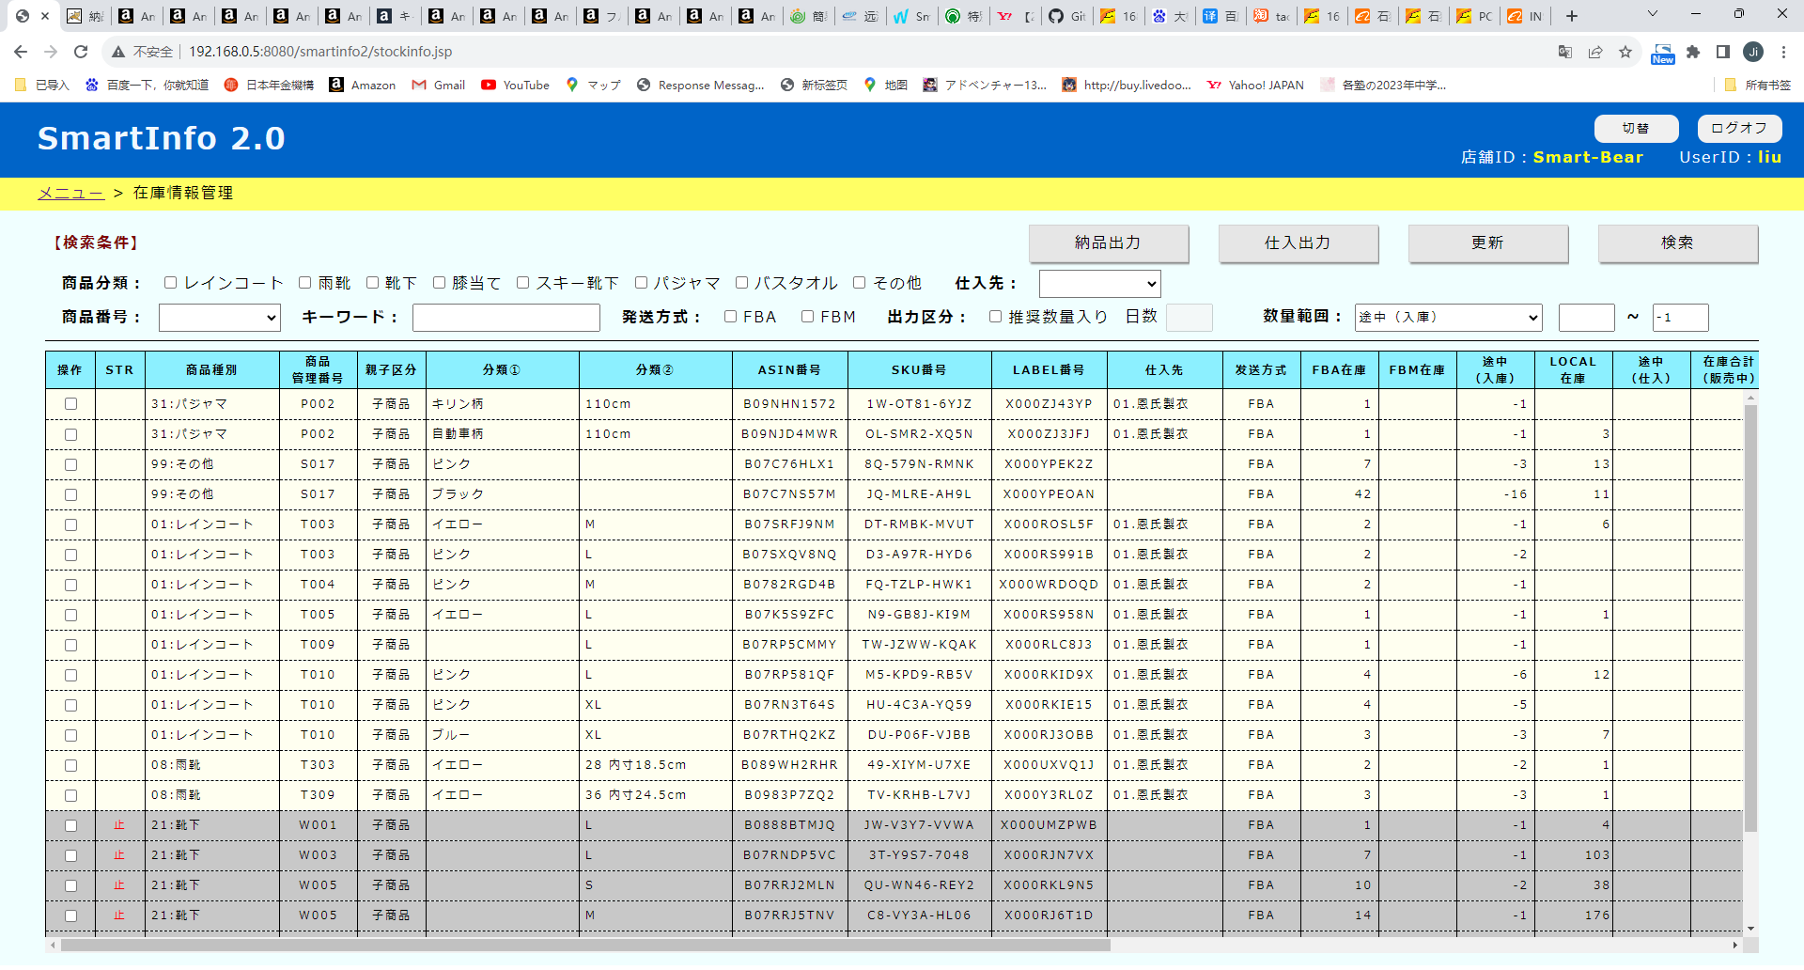

目前纳品功能有个bug，
不知道什么原因，纳品途中数量会出现负数，我追踪了很久，也没有发现是哪个操作导致的负数

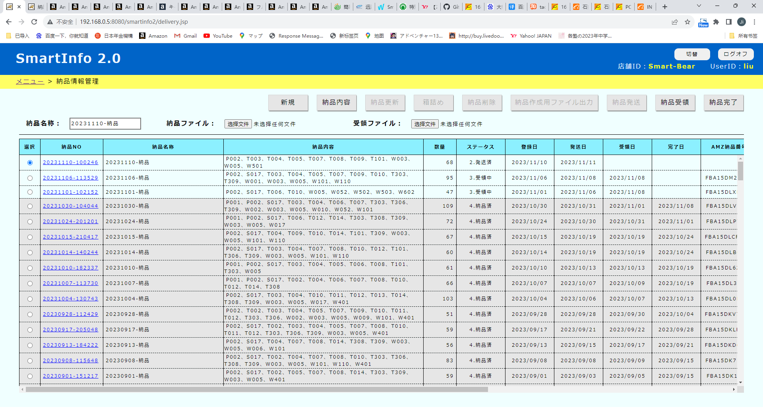
下面画红框的4个功能，处理结束后，检索一下全表的纳品途中在库，如果有<0的数据，
在后台debug一个log
納品NO：XXXXXXXXXXX 操作：XXXX（画面上的按钮名）
最后前台alert一句话，
【数据出现异常，不要进行任何操作，等待处理！】

35
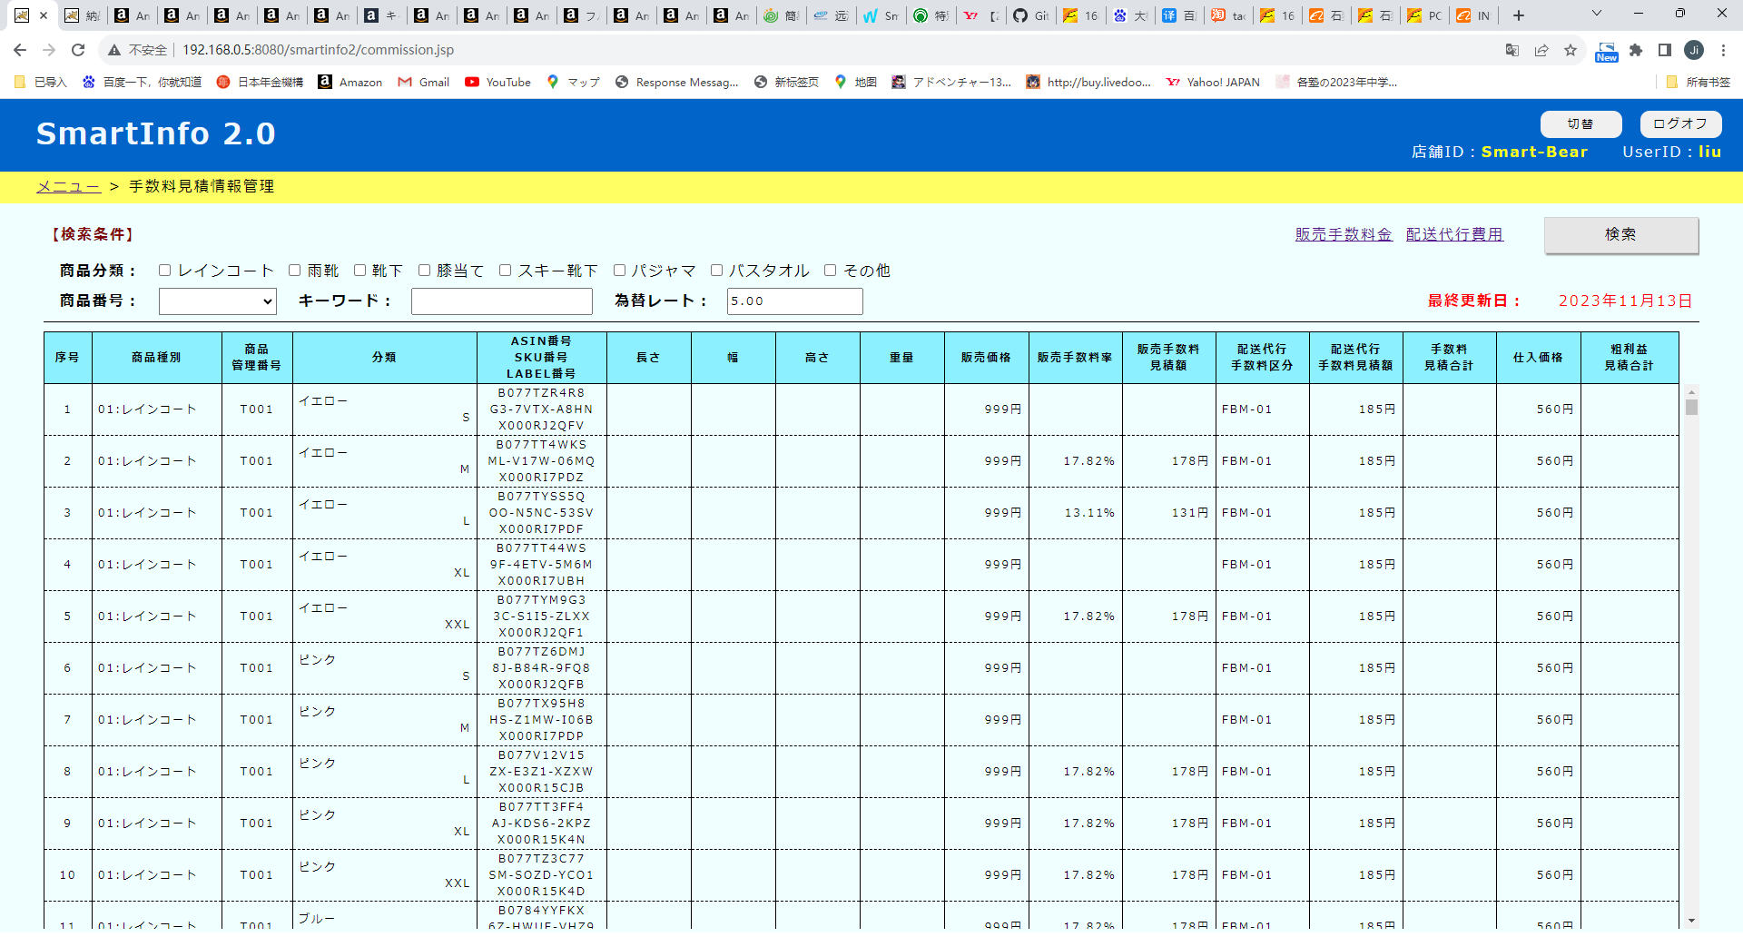

这两列的设计有问题，需要改一下，根据商品分类来确定
販売手数料率
雨靴
⇒ 販売価格 <= 7500 的话， 【12.00%】
販売価格 > 7500 的话，【12% + 6%】
レインコート 靴下 膝当て スキー靴下 パジャマ バスタオル
⇒ 販売価格 <= 3000 的话， 【12.00%】
販売価格 > 3000 的话，【12% + 8%】
Amazonデバイス用アクセサリ （现在没有，未来会有）
⇒ 【45.00%】
その他
⇒ 【10.00%】
sql里面无法写这么复杂的计算逻辑，有两个方案可以处理，仅供参考
方案1： DB里做一个function，function里面定义上面这些计算工程，sql里调用这个function
方案2：放在前台处理，js遍历每一行，计算好的值填充表格

販売手数料見積額
雨靴
⇒ 販売価格 <= 7500 的话， 販売価格*12%
販売価格 > 7500 的话，7500*12% + (販売価格-7500)*6%
レインコート 靴下 膝当て スキー靴下 パジャマ バスタオル
⇒ 販売価格 <= 3000 的话， 販売価格*12%
販売価格 > 3000 的话，3000*12% + (販売価格-3000)*8%
Amazonデバイス用アクセサリ （现在没有，未来会有）
⇒ 販売価格*45%
その他
⇒ 販売価格*10.00%
以上最小值是30（计算完小于30的话，按30算）
出现小数点一律往上进位 （例： 100.1 ⇒ 101）

36
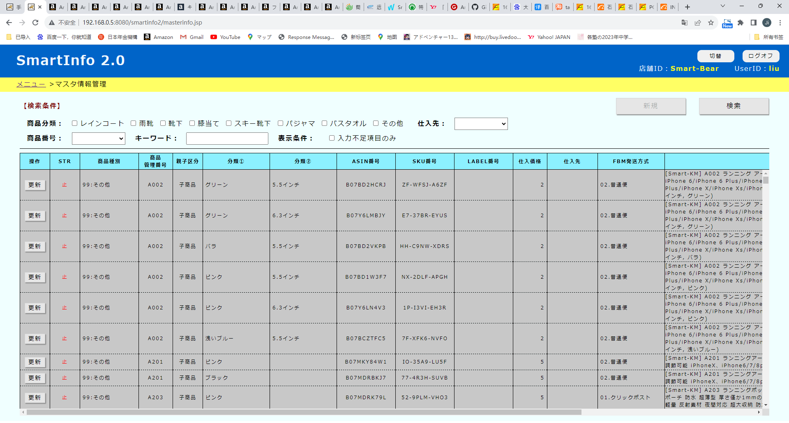

目前机能开发的差不多了，但是偶尔还有不足的地方，需要动手去查。
把所有功能都做出来不太显示。
所以想做下面这个功能
做一个输出Excel的功能
把每一个检索画面的检索结果输出到excel里下载出来。这样功能不足的情况下我可以用excel里面的功能再进行过滤和筛选。
应该能做成通用的，js对画面的表格进行遍历，包括标题，做成数组，传递到后台，生成excel
每个画面增加按钮比较麻烦，可以考虑监听按键，比如按下Ctrl+O 的时候，自动触发这个动作。

